Foglio1
CREAZIONE CODICI CONFIGURABILI IN CONFIGURATI

1) | In un file excel mettere ODV e posizione dei codici configurabili del solo mese come nell'esempio qui sotto
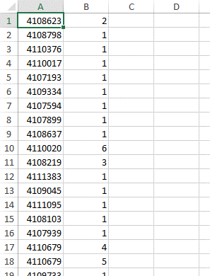

2) | Salvare il file in estensione .csv e chiudere il file. |  |  |  | [CSV COMMA DELIMITED]

3) | Andare nella transazione ZCO_BDG:
 |  |  |  | OROLOGIO (F8)
 |  |  |  | ANDARE A PRENDERE IL FILE .csv SALVATO
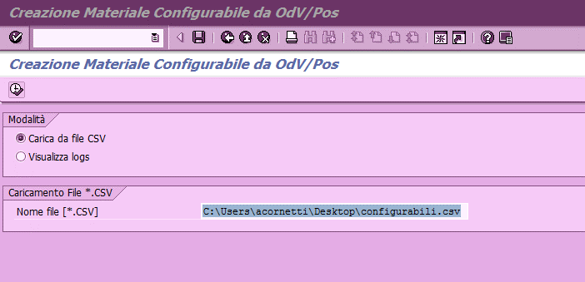

 |  |  |  | CLICCARE SU OROLOGIO
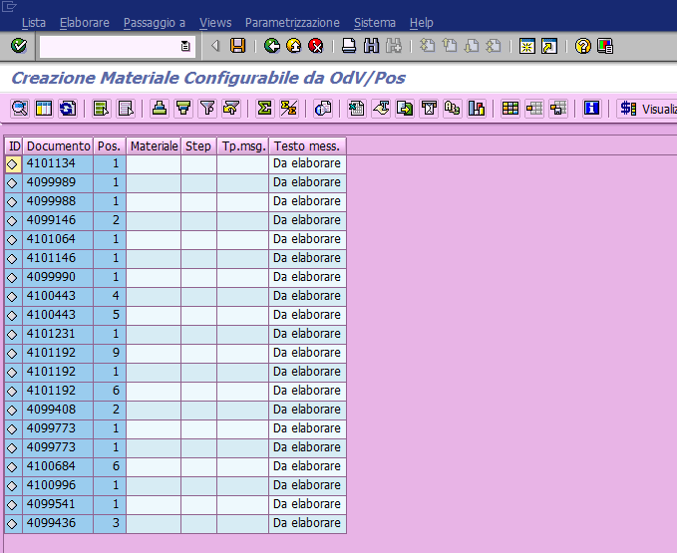

 | CLICCARE SU "SALVA"

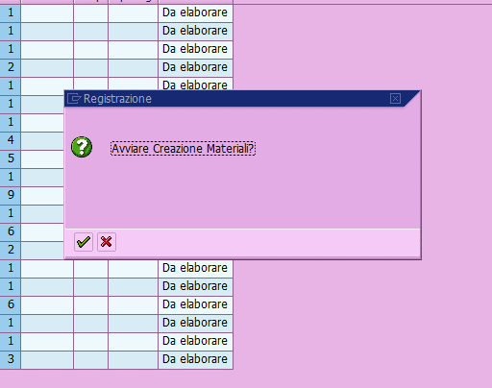

 |  |  |  |  |  | CLICCARE SU

 | Quando compare la schermata qui sotto vuol dire che il programma ha terminato la conversione dei codici

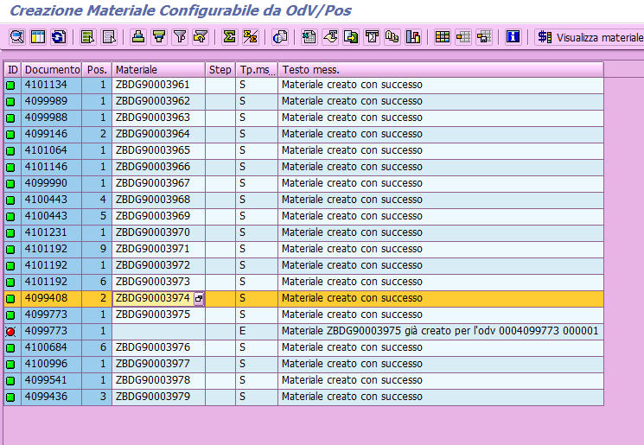

 | Se i pallini sono tutti verdi, OK --> codici completi
 | Se i pallini sono rossi:
 |  | - se la dicitura è "materiale già creato per l'odv XXX", non c'è problema perché vuol dire che lo ZBDG
 |  | esisteva già
 |  | - se la dicitura è

 |  | vuol dire che la configurazione ha avuto dei problemi in fase di creazione quindi
 |  | bisogna:
 |  |  | a) | Aprire un'altra maschera e andare nella VA03 dell'odv+pos in questione
 |  |  |  | e andare a vedere la configurazione
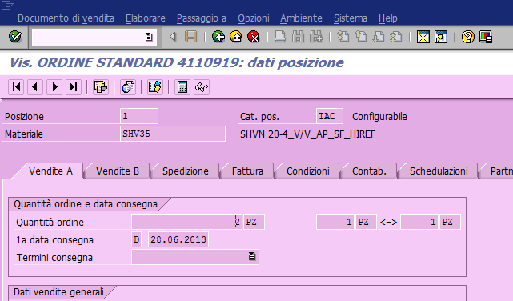

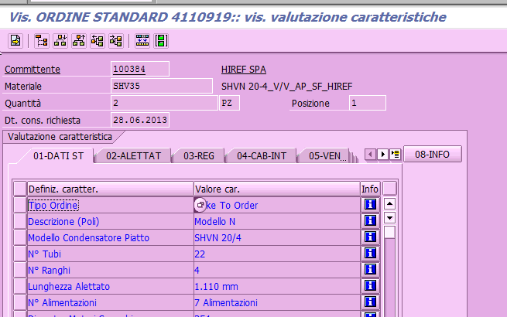

 |  |  | b) | Andare in MM02 del materiale ZBDG in questione nella cartellina DATI DI BASE 2
 |  |  |  | e cliccare su "valor. Variante"
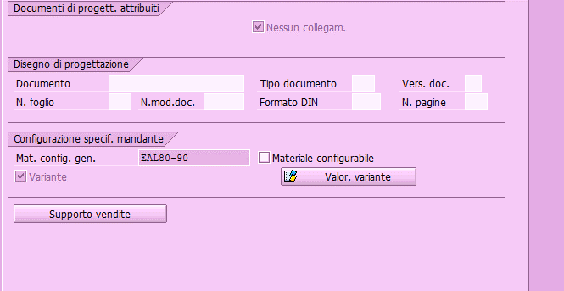

 |  |  | A questo punto copiare esattamente la configurazione che si trova nell'odv nella videata della
 |  |  | MM02
 |  |  | salvare anche se compare un messaggio dove dice che la configurazione ha ancora problemi
 |  |  | rientrare in MM02, view MRP3
 |  |  | Ci sarà un bottone che dice "copiare valorizzazione configurazione", cliccare su quel bottone
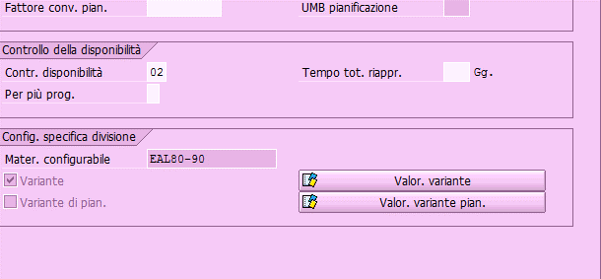

 |  |  | Salvare

 | Andare in CS40 con il materiale ZBDGxxx e cliccare invio
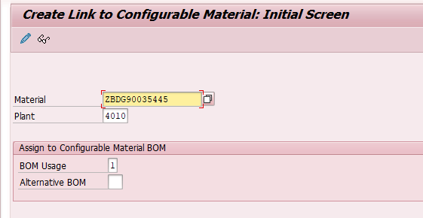

 |  |  |  |  |  |  | Questo serve per attribuire lo zbdg alla bom del configurabile

 | e salvare
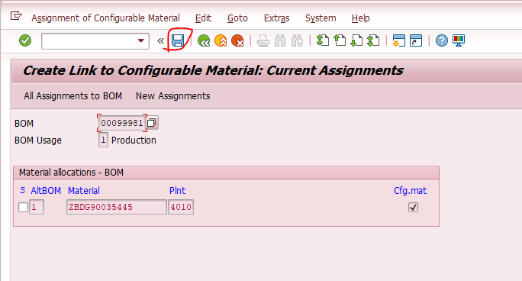

 | Andare in CA02 per attribuire il ciclo dello zbdg al suo configurabile
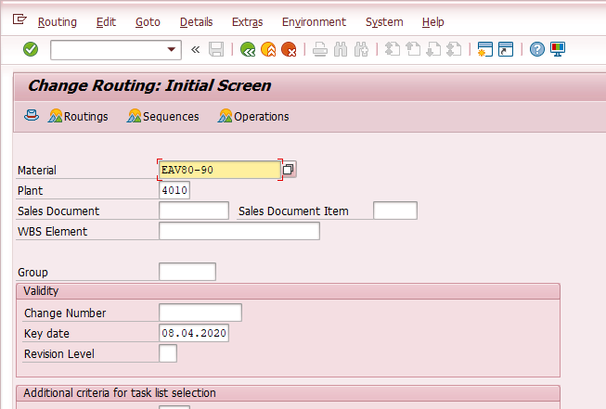

 |  |  |  |  |  |  |  | Inserire il codice configurabile e dare invio

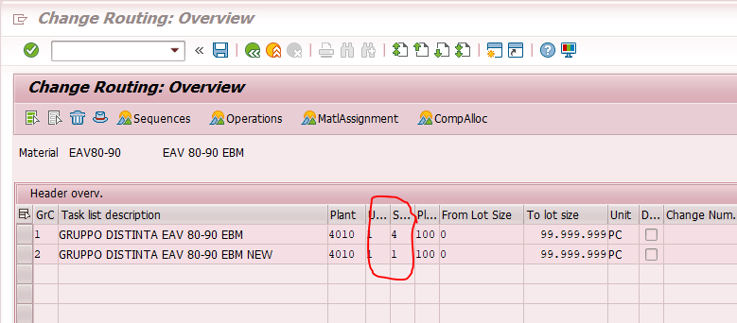

 |  |  |  |  |  |  |  |  | nel caso di 2 gruppi cicli fare doppio click sul gruppo ciclo dove è presente il "4" --> ciclo rilasciato

 |  |  |  |  |  |  |  |  | 1 = ciclo creato
 |  |  |  |  |  |  |  |  | 4 = ciclo in produzione

 | cliccare sulla testata (cappello)
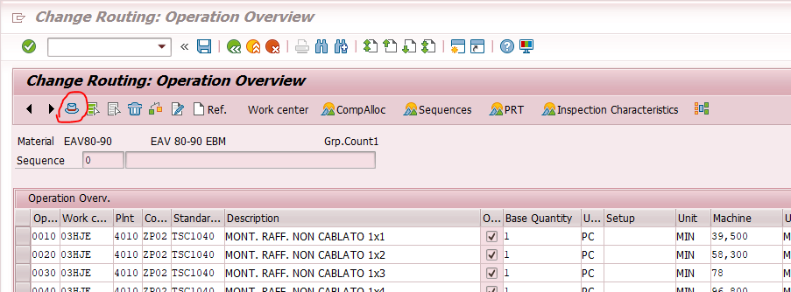

 | Assegnare materiale:
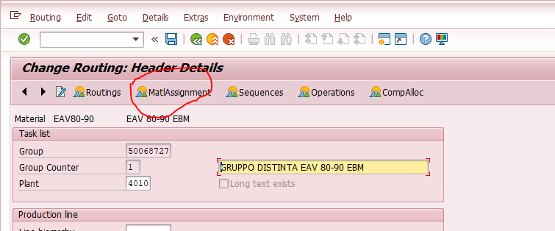

 | Andare in fondo alla lista:
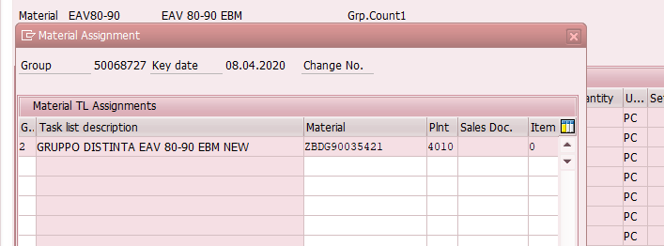

 | Inserire il materiale zbdg (attenzione al conteggio gruppo cicli) e salvare il tutto.

 | Se il messaggio di errore del programma era "inconsistenza dati", al termine di tutto mandare a Roberto Parma gli zbdg chiedendogli di sistemarli. A sua conferma, facendo il ccst, tutto deve essere verde!

4) | Andare in CK40N e fare un calcolo costi massivo con marcatura e rilascio dei costi
 | NB: | ricordarsi, in fase di SELEZIONE MATERIALI di fleggare "sel. Solo mater. Configurati"
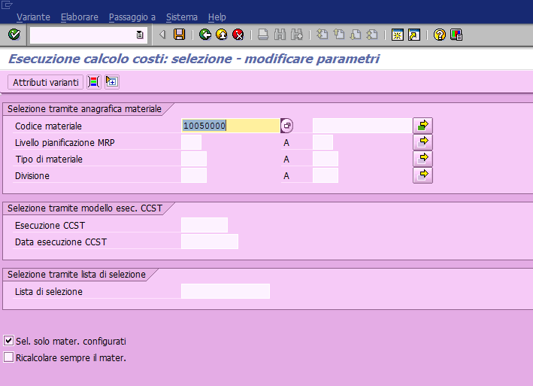

Per il seguente messaggio:

- ca02 | abbinare ZBDG al ciclo

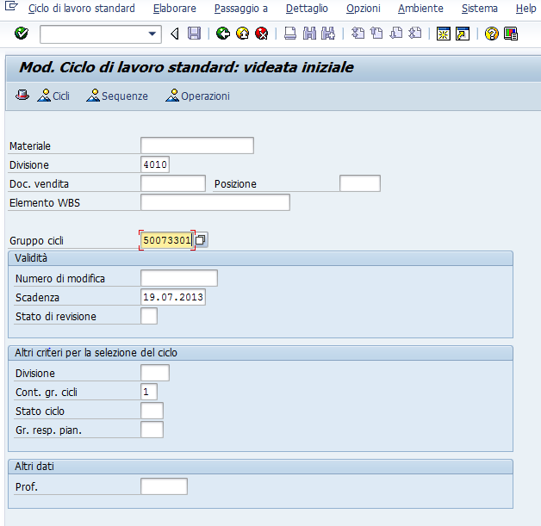

- attribuire componenti

